MS4M
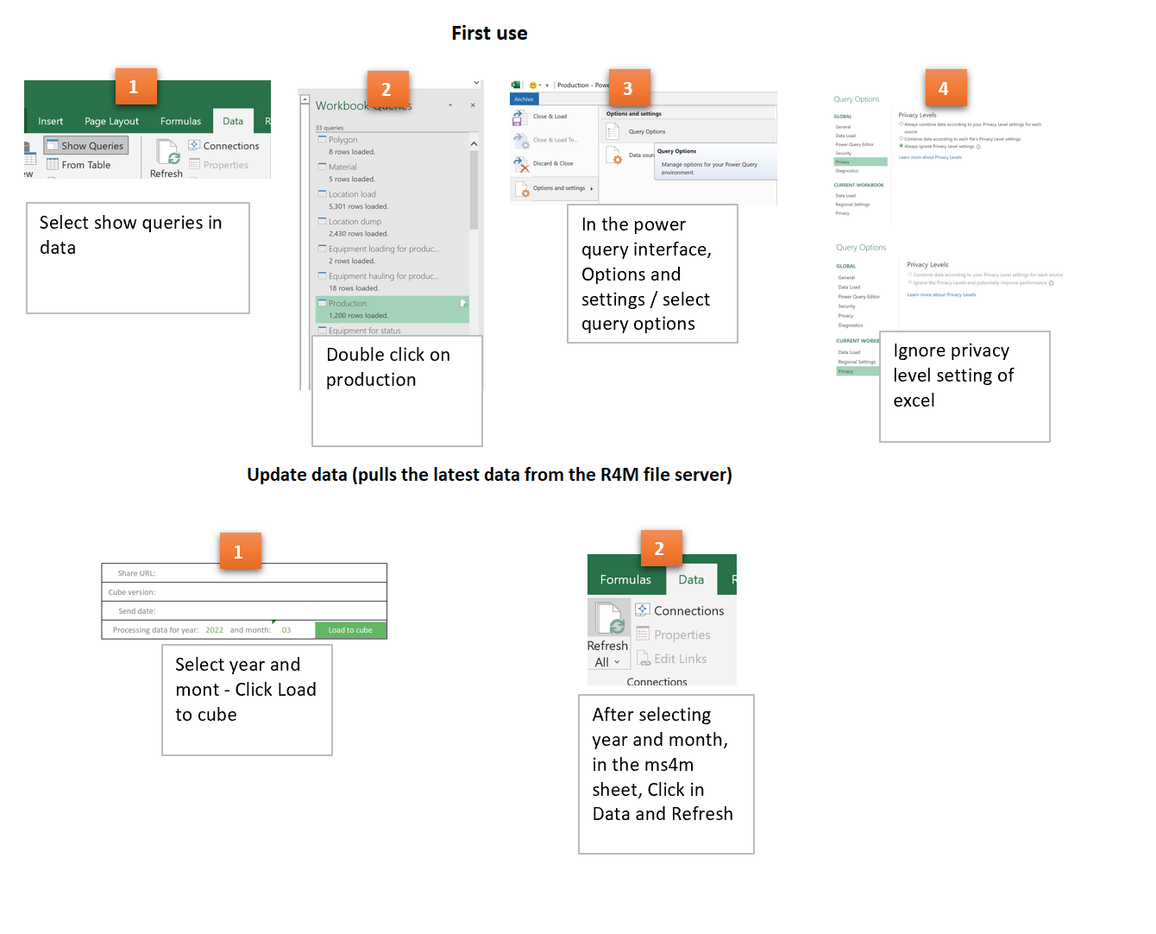
Share URL:
Cube version: | cn3.8 LINDERO
Send date:

